FORMATO AVALUO
 | Arq. María Concepción Peña López
 | Cédula Profesional de Arquitecto 1714773
 | Registro Dirección Municipal de Catastro Nº 113
 | Registro Estatal de Maestría en Valuación Inmobiliaria 11 171 50 SC S III
 | Cédula de Maestría en Valuación Inmobiliaria 6937201
ANTECEDENTES
 | SOLICITANTE DEL AVALÚO: |  |  | Francisco Uriel Treviño Uriel
 | PERITO VALUADOR: |  | Arq. María Concepción Peña López |  |  |  | Cédula Profesional de Arquitecto 1714773 |  |  |  | Cédula de Maestría en Valuación Inmobiliaria 6937201 |  |  |  |  |  |  | -5222428
 |  |  | Registro Dirección Municipal de Catastro Nº 113 |  |  |  |  |  | Registro Estatal de Maestría en Valuación Inmobiliaria 11 171 50 SC S III
 | FECHA DEL AVALÚO: |  |  | Cd. Juárez Chihuahua. A 18 de Junio de 2019 |  |  |  |  |  | Vigencia del Avaluó: 12 ( doce) Meses a partir de la fecha de elaboración.
 | INMUEBLE QUE SE VALÚA: |  |  | Terreno Urbano y Construcción |  |  |  |  |  |  |  |  |  |  |  |  |  | 1594.75 | 523.74
 | UBICACIÓN DEL INMUEBLE: |  |  | Calle Acacias # 1121 en Cd. Juárez Chih. |  |  |  |  |  |  |  |  |  |  |  |  |  |  | 455.31
 | CÓDIGO POSTAL: |  | 32000 |  | MUNICIPIO: |  | Juárez | ESTADO : |  | Chihuahua |  |  |  |  |  |  |  |  | 673
 | RÉGIMEN DE PROPIEDAD: |  |  | Privada |  |  |  |  |  |  |  |  |  |  |  |  |  | 57.3 | 1652.05
 | PROPIETARIO DEL INMUEBLE: |  |  | Francisco Uriel Treviño Uriel
 | PROPÓSITO DEL AVALÚO: |  |  | Conocer su Valor Comercial |  |  |  |  | El presente avaluó no podrá ser utilizado para fin distinto al especificado.
 | DESTINO DEL AVALÚO: |  |  | Conocer su Valor Comercial
 | Nº DE CUENTA CATASTRAL: |  |  | 1-059-018-001 |  |  | Individual |  |  |  |  |  | Global
FACHADA PRINCIPAL DEL INMUEBLE

 | FACHADA DEL INMUEBLE

CARACTERÍSTICAS URBANAS

 | CLASIFICACIÓN DE LA ZONA: |  |  |  | Habitacional de tipo tradicional
 | TIPO DE CONSTRUCCIÓN DOMINANTE: |  |  |  | Casa habitación de tipo antiguo unifamiliar
 | ÍNDICE DE SATURACIÓN: |  |  |  | 85%
 | POBLACIÓN: |  |  |  | Normal.
 | CONTAMINACIÓN AMBIENTAL: |  |  |  | Normal, propia por trafico vehicular.
 | USO DE SUELO: |  |  |  | Habitacional de tipo tradicional
 | VÍAS DE ACCESO IMPORTANTES: |  |  |  | Boulevard Tecnológico como vialidad principal de la zona, Calle Aguirre Laredo como vías de acceso a la zona y acceso al predio.

SERVICIOS PÚBLICOS Y EQUIPAMIENTO URBANO

 | Energía Eléctrica |  |  |  |  |  | Áreas Ajardinadas |  |  |  |  | Vigilancia
 | Alumbrado Publico |  |  |  |  |  | Arbotantes Metálicos |  |  |  |  | Comercio de Barrio
 | Agua Potable |  |  |  |  |  | Postes de Madera y/o Concreto |  |  |  |  | Hospitales
 | Hidrantes |  |  |  |  |  | Nomenclaturas |  |  |  |  | Escuelas Básica
 | Drenaje Sanitario |  |  |  |  |  | Señalamientos Viales |  |  |  |  | Escuelas Media
 | Banquetas |  |  |  |  |  | Semaforización |  |  |  |  | Iglesias
 | Camellones |  |  |  |  |  | Televisión por Cable |  |  |  |  | Industria
 | Guarniciones |  |  |  |  |  | Líneas Telefónicas |  |  |  |  | Centros Comerciales
 | Pavimento Asfáltico |  |  |  |  |  | Gas Natural |  |  |  |  | Bancos
 | Pavimento Hidráulico |  |  |  |  |  | Recolección de Basura |  |  |  |  | Oficinas de Gobierno
 |  |  |  |  |  |  | Trasporte Publico |  |  |  |  | Otros

TERRENO

 | USO ACTUAL DEL INMUEBLE: |  |  | Casa habitación
 | DESCRIPCIÓN DEL TERRENO: |  |  | Se localiza en la acera poniente a 5.33 metros al sur de la intersección que forman la calle Escobar De Alcázar y Calle Guillermina Valdez Villalta se ubica el inmueble.
 | MEDIDAS Y COLINDANCIAS:
 | Lado | Rumbos |  | Medidas |  | Colindancias
 | 1-2 | SE | 46°28'25" | 32.320 | m | Lot No. 1
 | 2-3 | NE | 43°31'35" | 19.550 | m
 | 3-4 | NW | 46°28'25" | 32.320 | m | Lote No. 3
 | 4-1 | SW | 43°31'35" | 19.550 | m | Calle Jesús Escobar

 | SUPERFICIE DEL TERRENO |  |  |  | CONFIGURACIÓN DEL TERRENO:
 | UNICA | 28,000.0000 |  | M² | Lote de figura Rectangular.
 |  |  |  |  | TOPOGRAFÍA DEL TERRENO:
 | SUPERFICIE DE LA CONSTRUCCION |  |  |  | Plana
 | T-1 | 55.000 |  | M² | CARACTERISTICAS PANORAMICAS:
 | T-2 |  |  | M² | Vista al entorno propio de la zona habitacional.
 | Porche |  |  | M² | SERVIDUMBRE Y/O RESTRICCIONES:
 | Cochera |  |  | M² | La señaladas por el Plan Director de D.U. Vigente
 | Total | 55.000 |  | M² |  |  |  |  |  |  |  | CROQUIS DE UBICACIÓN

DESCRIPCIÓN GENERAL DEL INMUEBLE

 | USO ACTUAL: |  |  |  | Habitacional en RUINAS
 | TIPOS APRECIADOS: |  |  |  | Uno, de tipo construcción en muy mal estado
 | UNIDADES RENTABLES: |  |  |  | Uno
 | EDAD APROXIMADA DE CONSTRUCCIÓN: |  |  |  | No aplica
 | VIDA PROBABLE: |  |  |  | No aplica
 | CALIDAD DEL PROYECTO |  |  |  | Cumple con sus necesidades
 | NUMERO DE NIVELES |  |  |  | Dos
 | ESTADO DE CONSERVACIÓN: |  |  |  | MUY MALO

FOTOGRAFIAS DEL INMUEBLE
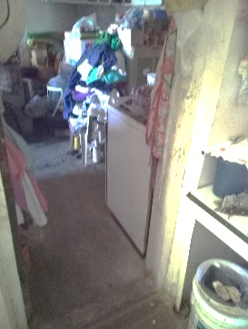
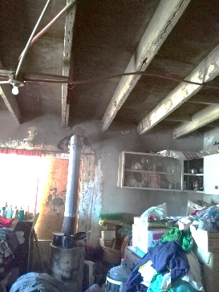
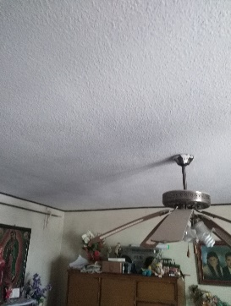
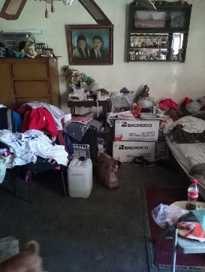
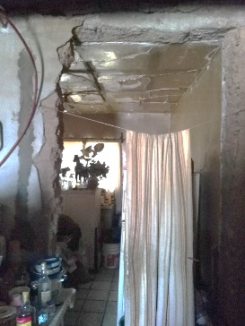

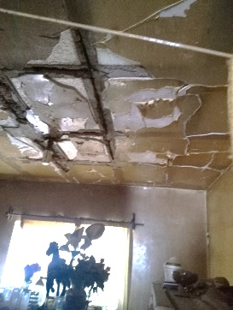
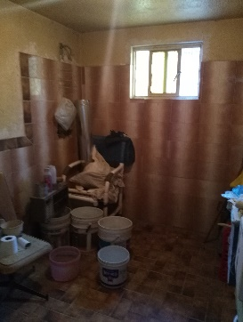
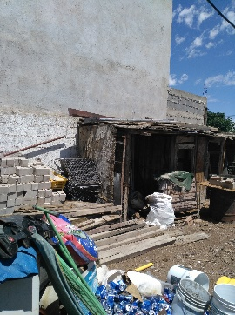
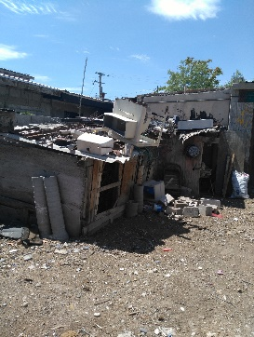

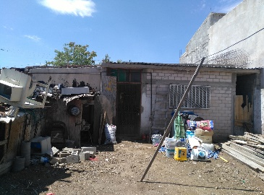

 |  |  |  |  |  |  |  |  |  |  |  |  |  |  |  |  |  |  |  |  |  |  | 3140
 |  |  |  |  |  |  |  |  |  |  |  |  |  |  |  |  |  |  |  |  |  |  | 3000
 |  |  |  |  |  |  |  |  |  |  |  |  |  |  |  |  |  |  |  |  |  |  | 11 | 16
 |  |  |  |  |  |  |  |  |  |  |  |  |  |  |  |  |  |  |  |  |  |  |  | 2014-03-02

ELEMENTOS DE CONSTRUCCIÓN

 | A) OBRA NEGRA.
 | CIMIENTOS: |  |  |  | Aparente de zapata corrida armada.
 | ESTRUCTURA: |  |  |  | Castillo, cerramientos de concreto armado
 | MUROS: |  |  |  | Block
 | ENTREPISOS: |  |  |  | No tiene
 | TECHOS: |  |  |  | Madera de triplay y vigas de madera, tejaban con material de desechable de camiones
 | AZOTEA: |  |  |  | Impermeabilizada a base de papel mineral, brea.
 | BARDAS: |  |  |  | De forma parcial de block
 | B) REVESTIMIENTOS Y ACABADOS INTERIORES.
 | APLANADOS |  |  |  | En muros interiores y exteriores de mezcla.
 | PLAFONES: |  |  |  | De tabla roca con estructura de madera
 | LAMBRINES: |  |  |  | En área húmeda de baño
 | PISOS: |  |  |  | Cemento Pulido y loseta cerámica
 | ZOCLO: |  |  |  | No tiene
 | ESCALERAS: |  |  |  | No tiene
 | PINTURA: |  |  |  | Vinílica en interior, exteriores y de esmalte en herrería.
 | RECUBRIMIENTOS ESPECIALES: |  |  |  | No tiene
 | FACHADA: |  |  |  | De mezcla recubierta con pintura Vinílica.
 | C) CARPINTERÍA.
 | PUERTAS: |  |  |  | Con marcos de madera y puertas de tipo tambor.
 | MUEBLES DE COCINA: |  |  |  | No tiene
 | CLOSET: |  |  |  | No tiene
 | CERRAJERÍA: |  |  |  | De mediana calidad.
 | D) INSTALACIONES INTERIORES E EXTERIORES.
 | INSTALACIÓN HIDRÁULICA: |  |  |  | Alimentación de agua fría y caliente en tubería de cobre de diferentes diámetros
 | INSTALACIÓN SANITARIA: |  |  |  | Conexión a red municipal de drenaje, tubos PVC de diferentes diámetros y registro con tapas.
 | MUEBLES DE BAÑO: |  |  |  | Sanitario, lavabo
 | INSTALACIÓN ELÉCTRICA: |  |  |  | Circuitos ocultos en poliducto, con salidas semiprofundas, tableros en circuitos.
 | INSTALACIÓN DE GAS: |  |  |  | Conexión a tanque
 | INSTALACIÓN ESPECIALES: |  |  |  | No tiene
 | E) ALUMINIO Y HERRERÍA
 | VENTANERIA: |  |  |  | De tubular
 | HERRERÍA: |  |  |  | Protecciones en ventanas, reja en puerta principal tipo esprín y puerta con vidrio en patio.
 | BARANDAL: |  |  |  | De block y tubular
 | VIDRIERÍA: |  |  |  | Vidrio tipo trasparente en ventanas
 | F) ELEMENTOS Y/O ACCESORIOS |  |  |  | No tiene
 | G) OBRAS COMPLEMENTARIAS |  |  |  | No tiene

CONSIDERACIONES PREVIAS AL AVALUO

 | La información del presente avalúo es la contenida en los antecedentes de propiedad y documentación proporcionada en copia fotostática
 | No es objeto del avalúo verificar la existencia de gravámenes, reservas de dominio, adeudos fiscales o cualquier otro tipo que pudieran afectar el bien que se valúa, por lo que no asumimos responsabilidad alguna para información omitida en la solicitud del avalúo.
 | Toda vez que el objeto del presente avalúo no es constatar o verificar deslindes de propiedad, ni de ocupación irregular o cualquier otra índole, el valor que se concluye solo considera las expresadas en el propio avalúo, porqué se observaron durante la inspección ocular al bien o porque fueron incluidas en la documentación proporcionada al efecto.
 | El presente avalúo no podrá ser utilizado para fines distintos a los expresados en el antecedente.
 | El inmueble se identifico plenamente, para lo cual nos basamos en la inspección ocular al mismo.
 | El valor del terreno es el valor de mercado de la zona, según investigación, el valor de la construcción es el que corresponde para este tipo de casas según presupuesto de construcciones para casas con acabados similares, se demerita la construcción de acuerdo a su edad, uso y estado de construcción, según el criterio de Ross Heidecke.
 | Es la estimación del valor por medio del análisis de los costos necesarios para reponer o construir un bien con las mismas características y condiciones del bien valuado. Básicamente parte de determinar el bien valuado como nuevo, despreciándolo en función de su estado y condiciones actuales.

APLICACIÓN DEL ENFOQUE DE COSTOS
 | A) DEL TERRENO:
FRACCIÓN |  |  | SUPERFICIE |  |  | VALOR |  | COEFICIENTE |  |  | V. UNITARIO |  |  | VALOR
 |  |  | TERRENO |  |  | UNITARIO |  | DEMERITO |  |  | RESULTANTE |  |  | PARCIAL |  |  |  | 17.6
UNICA |  |  | 28,000.000 |  |  | $800.0000 |  | 0.82000 |  |  | $656.00 |  |  | $18,368,000.00 |  |  |  | 45.454545455
 |  |  | 28,000.000 |  |  | $800.00 |  | 1.00000 |  |  | $800.00 |  |  | $22,400,000.00
 |  |  |  |  |  |  |  |  |  |  |  |  | Valor Terreno. | $40,768,000.00
 | B) DE LA CONSTRUCCIÓN:
TIPO DE CONSTRUCCION |  |  | SUPERFICIE |  |  | VALOR |  | COEFICIENTE |  |  | V. UNITARIO |  |  | VALOR
 |  |  | CONSTRUCCIÓN |  |  | UNITARIO |  | DEMÉRITO |  |  | RESULTANTE |  |  | PARCIAL |  |  |  | 178 | 2.54 | 452.12
T-1 |  |  | 55.000 |  |  | $34,561.00 |  | 0.1000 |  |  | $3,456.10 |  |  | $190,085.50 |  |  |  | 175 | 2.54 | 444.5
T-2 |  |  | - |  |  |  |  | 1.1000 |  |  | $- |  |  | $- |  |  |  | 17
Porche |  |  | - |  |  |  |  | 2.1000 |  |  | $- |  |  | $-
 |  |  |  |  |  |  |  |  |  |  |  |  | Valor Construcción. | $190,085.50 |  |  |  | 600 | 156.8
 | C) ELEMENTOS, ACCESORIOS Y OBRA COMPLEMENTARIA: |  |  |  |  |  |  |  |  |  |  |  |  |  |  |  |  |  | 20.14
ELEMENTOS |  |  |  | CANTIDAD |  | UNIDAD | VALOR UNITARIO | COEFICIENTE |  |  | V. UNITARIO |  |  | VALOR
 |  |  |  |  |  |  |  | DEMÉRITO |  |  | RESULTANTE |  |  | PARCIAL |  |  | 476928 |  | 26.99
 |  |  |  |  |  |  |  |  |  |  |  |  |  |  |  |  | 6000 | 18.6 | 111600

 |  |  |  |  |  |  |  |  |  |  |  |  |  |  |  |  |  | $744,692.46 | -111443.2
 |  |  |  |  |  |  |  |  |  |  |  |  |  |  |  |  |  |  | 46.04
 |  |  |  |  |  |  | Valor de Elementos, Accesorios y Obra Complementaria: |  |  |  |  |  |  | $-

 | RESULTADO DEL ENFOQUE DE COSTOS (VALOR FÍSICO O DIRECTO) : |  |  |  |  |  |  |  |  |  |  |  |  | $40,958,085.50
CONSIDERACIONES PREVIAS A LA CONCLUSIÓN |  |  |  |  |  |  |  |  |  |  |  |  |  |  |  |  |  | $122,874.26 | certificación |  |  | 1554.9809275
 | Declaraciones: |  |  |  |  |  |  |  |  |  |  |  |  |  |  |  |  | 500 | insp |  |  | 1554.981 | 1952.476
Considerando el objeto y propósito del avalúo, así como los valores aplicados en el método de valuación aplicado, se concluye con el Valor Comercial obtenido en este estudio valuatorio. |  |  |  |  |  |  |  |  |  |  |  |  |  |  |  |  |  | 600 | plano |  |  |  | 719.003
 | El Valor Comercial de la Conclusión del presente dictamen, se estimo en base al Enfoque de COSTOS (Valor Físico o Directo). |  |  |  |  |  |  |  |  |  |  |  |  |  |  |  |  |  |  |  |  |  | 719.003
CONCLUSIÓN |  |  |  |  |  |  |  |  |  |  |  |  |  |  |  |  |  |  |  |  |  |  | 728.227
 |  |  |  |  |  |  |  |  |  |  |  |  |  |  |  |  |  |  |  |  |  |  | 881.291
 | ENFOQUE DE COSTOS (VALOR FÍSICO O DIRECTO) : |  |  |  |  |  |  |  |  | $40,958,085.50 |  |  |  |  |  |  |  |  |  |  |  | 0 | 5000.000
 | ( Cuarenta Millones Novecientos Cincuenta Y Ocho Mil Ochenta Y Cinco Pesos 50/100 M.N.) |  |  |  |  |  |  |  |  |  |  |  |  |  |  |  |  |  |  |  |  | 5000
Esta cantidad representa el valor comercial al día: |  |  |  |  |  |  |  |  |  |  |  |  |  |  |  | Cd. Juárez Chihuahua. A 18 de Junio de 2019 |  |  |  |  |  | 5000
VALOR REFERIDO (EN SU CASO) |  |  |  |  |  |  |  |  |  |  |  |  |  |  |  |  |  |  |  |  | 911.7575 | 911.7575 | 1554.9809275
 |  |  |  |  |  |  |  |  |  |  |  |  |  |  |  |  |  |  |  |  | 2019.9746 | 2019.9746 | 3445.0190725
 |  |  |  |  |  |  |  |  |  |  |  |  |  |  |  |  |  |  |  |  |  | 2931.7321
Fecha a referir |  |  | Factor |  | Valor $ |  |  |  |  |  | Marzo 2011 |  | Índice anterior : |  | 0.45 |  |  | $143,353.30 | elaboración |  |  |  | -2068.2679
Marzo 2011 |  |  | 0.45685279188 |  | $40,958,085.50 |  | $18,711,815.71 |  |  |  | Marzo 2017 |  | Índice actual : |  | 0.985 |  |  | $267,327.56 |  | estimación |  |  | 1.7054764315
Valor Terreno. |  |  | 0.45685279188 |  | $18,624,974.62 |  | $18,624,974.62 |  |  |  |  |  |  |  |  |  |  | $1,500.00 |  | avalúo
Valor Construcción. |  |  | 0.45685279188 |  | $86,841.09 |  | $86,841.09
 |  |  |  |  |  |  |  |  |  |  |  |  |  |  |  |  |  | 3000

Perito Valuador

Arq. María Concepción Peña López
Cédula Profesional de Arquitecto 1714773
Registro Dirección Municipal de Catastro Nº 113
Registro Estatal de Maestría en Valuación Inmobiliaria 11 171 50 SC S III
Cédula de Maestría en Valuación Inmobiliaria 6937201

